工作表1
題目：影像合成
姓名：邱郁涵
檔案：
日期：2020/04/10

 | 主旨（目的）：合成不同平面角度下所拍攝的同物體的四張圖像。
 | 原理（怎麼做）：

 | (1) 拍攝照片
 |  | 拍攝4張不同角度的照片，由左至右分別為手機鏡頭為
 |  | 0度、90度、180度、270度角做拍攝。如下圖。

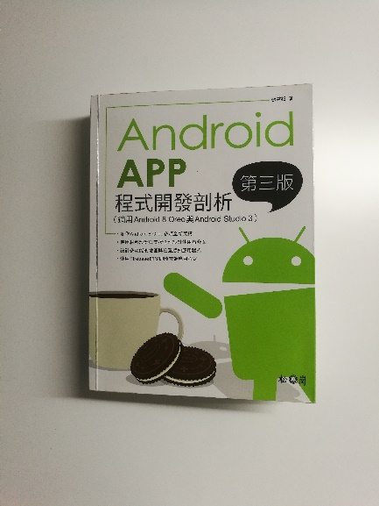
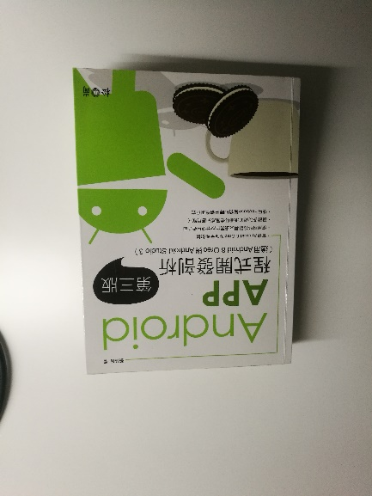

圖1
圖2

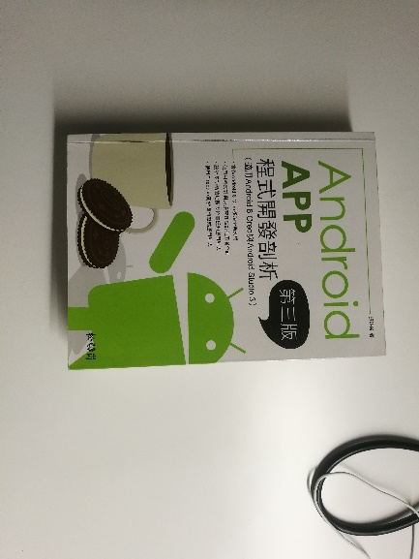
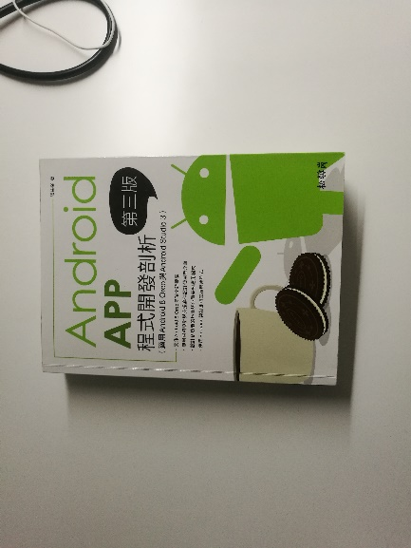

圖3
圖4

 | (2) 使用Adobe Photoshop CC 2018軟體讓圖像重疊
 |  | 使用影像編輯軟體讓影像翻轉，以圖一的書本為基礎
 |  | 將圖二翻轉180度使其書本文字為正、圖三翻轉90度使其
 |  | 書本文字為正、圖4翻轉270度使其影像為正。如下圖。

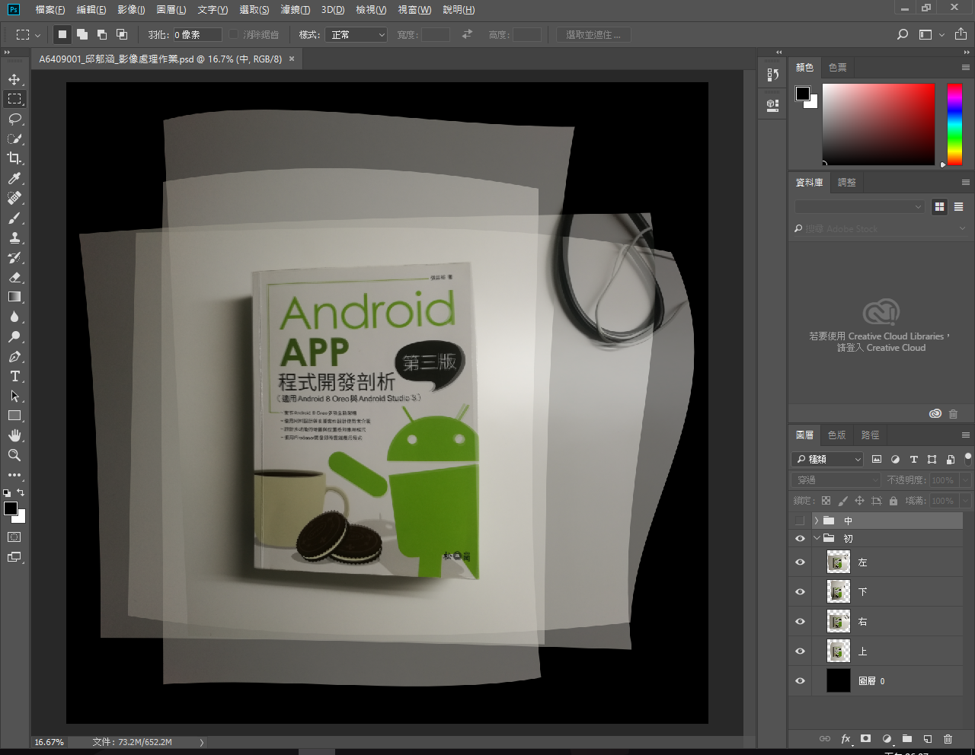

 | (3) 裁切圖像和輸出成品。如下圖。



 | 結果（心得）：
 |  | 不清楚這次的作業製作，老師是希望我們拍攝的影像是要
 | 全部保留還是可以裁切自己想要的主體。我這次的作業選擇裁切
 | 自己想要的主體而忽略圖像的完整性。為了使圖像的文字（書本
 | 上的文字）能夠對齊，我有做讓圖像變形的動作。因為有動到原
 | 圖像。讓圖像失去完整性。不知道這樣的做法是不是就不算是影
 | 像合成了。

 | 參考資料：
 |  | 參考同學放在前面的作業以及老師在白板訂定的規格。

